Sheet1
 |  | year | key
 |  | produced | mahoz | MetroSec2008 | largecity
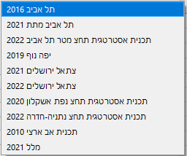
ארצי | arzi2010 |  | x
 | moaza2021 |  | x

ירושלים | JeruV2 | 2021 | x
 | jeruV32 | 2022 | x

תל אביב | TA2016 |  | x
 | TA2021 |  | x
 | TA2022 |  | x

חיפה | YN2019 |  | x

באר שבע

אשקלון | ash2020

נתניה | nathed2022

